음식애니메이션
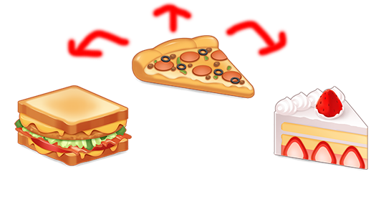
1 | 움직임 요청 | => 푸딩이 움직이듯 띠용띠용 거리면서 움직임
 |  | => 먹힐 때 마다 좌,우,제자리 중 한군데만 움직임
 |  | => 동영상 참고

대형식기 애니메이션(스킬)
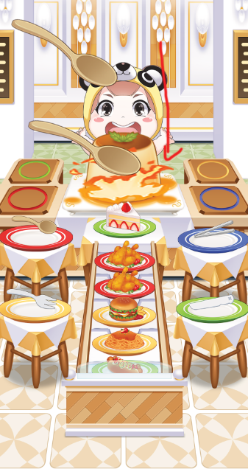
1 | 스킬 애니메이션
 |  | 거대한 마법의 숟가락이 등장하며 둥둥 떠있다가
 |  | 2초 후 3번 쾅 쾅 쾅 음식을 찍음
 |  | 쾅쾅쾅 찍을 때 1~1.3초로 찍습니다
 |  | 동영상 참고

